CASO DE USO
 | FORMATO DE CASOS DE PRUEBAS
 | CO23
 | CASO DE USO | Ingresar nuevo rol
 | PRUEBA | Validar el registro de nuevo rol
 | DESCRIPCIÓN | Verificar si el sistema permite registrar un nuevo rol en la base de datos
 | CONDICIONES DE EJECUCIÓN | El unico que puede realizar esta accion es el administrador
 | MÓDULO | Permisos y rol

# | ENTRADA | RESULTADO ESPERADO | EVALUACIÓN DE LA PRUEBA | OBSERVACIONES
1 | Ingresar el formulario de creacion de rol y dar click en aceptar 1)Nombre del rol 2)Estado 3)Click en acepar | Notificacion de rol creado | Aprobado | 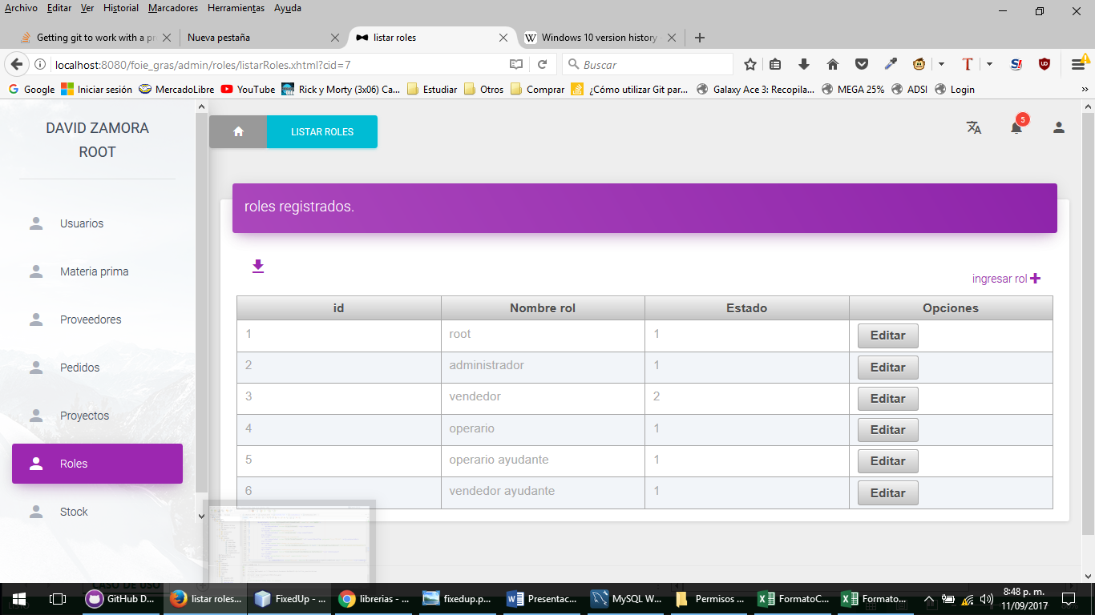
2 | Ingresar el formulario de creacion de rol y dar click en aceptar 1)Nombre del rol 2)Estado 3)Click en acepar | Este rol ya ha sido registrado

